primer ejercicio
a) formulacion del problema
x1= acres del primer cultivo
x2= acres del 2do cultivo

F.O MAX z= 100x1 + 300x2 |  |  | z= $
S.a | x1+x2 <=100 |  | acres
 | 20x1 + 40x2 <=3000 |  | costo de sembrar
 | 5x1 + 20x2 <=1350 |  | hrs/hombre
$$∀x_{i }≥0 ∧ x_{i}∈R$$

b) Solución del problema

 | z*= | 21000
 | x1*= | 30
 | x2*= | 60

c) | cambio 1

 |  |  |  |  | x1= acres del primer cultivo
F.O MAX z= 100x1 + 300x2 +250x3 |  |  | z= $ |  | x2= acres del 2do cultivo
S.a | x1+x2 + x3 <=100 |  | acres |  | x3= acreas del 3er cultivo
 | 20x1 + 40x2 + 25x3 <=3000 |  | costo de sembrar
 | 5x1 + 20x2 +15x3 <=1350 |  | hrs-hombre
$$∀x_{i }≥0 ∧ x_{i}∈R$$

Nueva solucion |  |  | SOLUCION INICIAL
z*= | 22750 |  | z*= | 21000
x1*= | 15 |  | x1*= | 30
x2*= | 0 |  | x2*= | 60
x3*= | 85
 |  |  | Si se agrega un tercer cultivo, el beneficio para el granjero aumenta en u 8.33%, por otra lado ya no es necesario realizar el sembrado del 2do cultivo, asi mismo se reduce a la mitad el saembrado del primer cultivo y se se tienen que sembrar 85 acres para el tercero.
 | Aumento | 8.33%

d) | cambio 2

x1= acres del primer cultivo
x2= acres del 2do cultivo

F.O MAX z= 100x1 + 300x2 |  |  | z= $
S.a | x1+x2 <=100 |  | acres
 | 20x1 + 40x2 <=3000 |  | costo de sembrar
 | 5x1 + 20x2 <=1350 |  | hrs/hombre
 | 20x1 + 15x2 <= 3500 |  | subvencion de semillas
$$∀x_{i }≥0 ∧ x_{i}∈R$$

Nueva solucion |  |  | SOLUCION INICIAL
z*= | 21000 |  | z*= | 21000
x1*= | 30 |  | x1*= | 30
x2*= | 60 |  | x2*= | 60

 | Al agregar la restriccion para la subvencion de semillas, no genera ningun cambio en los beneficios recibidos, es decir se mantienen las cantidades de acres a sembrar y la utilizad máxima recibida.

e) | ELEGIR LA ÓPCION MAS CONVENIENTE

Se le recomienda al granjero, sembrar un tercer cultivo, ya que esto le va a generar aumento en las utilizades recibidades por los cultivos, limitandose a sembrar los cultivos 1 y 3.

segundo ejercicio
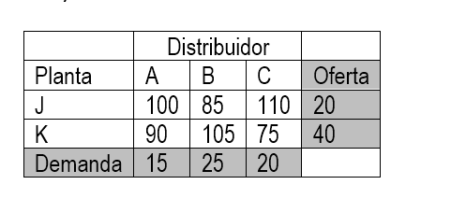

FORMULACION DEL PROBLEMA

xij= cantidad de articulos distribuidos desde la Planta "i"
hasta el distribuidor "j"
 | i= J, K |  | F.O min z= 100x11 + 85x12 + 110x13 + 90x21 + 105x22 + 75x23
 | j= A, B, C |  | S.a | x11 + x12 + x13 = 20
 |  |  |  | x21 + x22 + x23 = 40
 |  |  |  | x11 + x21 = 15
 |  |  |  | x12 + x22 = 25
 |  |  |  | x13 + x23 = 20
$$∀x_{i }≥0$$

Solucion : |  | Planta | Distribuidor | Cantidad de articulos
 |  | J | B | 20
 |  | K | A | 15 | COSTO MINIMO = | 5075 u.m
 |  | K | B | 5
 |  | K | C | 20

Interpretación:
 |  | Para realizar la distribución de los artículos de las plantas a los distribuidores se empleará un gassto minimo de 5075 u.m . Para ello se debe realizar el transporte de los artículos de la sgte manera: de la planta J se distribuyen 20 articulos al distribuidor B y de la planta K se distribuyen 15, 5, 20 articulos a los distribuidores A,B y C respectivamente.

tercer ejercicio
TAREAS DEL PROYECTO | duracion | PREDECESORAS |  |  | A)
APERTURA SUCURSAL DE VENTA | DIAS
FASE 1: PLANIFICACION Y DISEÑO DE LAS TIENDAS
T1: LIMPIEZA Y PINTADO DE AMBIENTES | 4 DIAS
T2: ARMADO DE ESTANTES Y VITRINAS | 1.25 | T1 | 10HRS | 1DIA
T3: INSTALACION DE LINEA TELEFONICA | 3 DIAS | T2 |  | 8HRS | A) | COSTO TOTAL DEL PROYECTO
T4: INSTALACION DE ILUMINACION | 1 DIA | T2 |  |  |  |  | DURACION = 19,75 DIAS |  | COSTO=19,75*100
T5: ISTALACION SISTEMA DE SEGURIDAD | 2 DIAS | T2 |  |  |  |  |  |  | 1975
FASE 2: IMPORTACION DE PRODUCTOS |  |  |  |  | El costo total del proyecto es de1975 Bs.
T6: PEDIDO DE PRODUCTOS | 1 DIA | T3,T4,T5
T7: PAGO DE PRODUCTOS | 0.5 | T6 |  |  | B) TAREAS NO EJECUTADAS A LOS 10 DIAS
T8: RECEPCION DE PRODUCTOS | 1 DIA | T7
T9: INVENTARIO DE PRODUCTOS | 3 DIAS | T8 |  |  | No se han ejecutado |  | T9: INVENTARIO DE PRODUCTOS
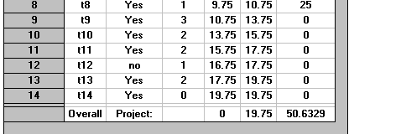
T10: CODIFICACION DE PRODUCTOS | 2 DIAS | T9 |  |  |  |  | T10: CODIFICACION DE PRODUCTOS
FASE 3: INSTLACION DE TIENDA |  |  |  |  |  |  | T11: COLOCAR PRODUCTOS EN ESTANTES
T11: COLOCAR PRODUCTOS EN ESTANTES | 2 DIAS | T10 |  |  |  |  | T12: COLOCAR PRODUCTOS EN VITRINAS
T12: COLOCAR PRODUCTOS EN VITRINAS | 1 DIA | T10 |  |  |  |  | T13: ADORNAR LOS ESTANTES Y VITRINAS
T13: ADORNAR LOS ESTANTES Y VITRINAS | 2 DIAS | T11,T12 |  |  |  |  | T14: APERTURA DE LA TIENDA
T14: APERTURA DE LA TIENDA |  | T13
 |  |  |  |  | C) | la ruta critica del proyecto es:
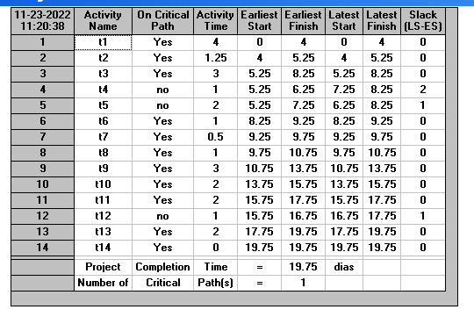
 |  |  |  |  |  |  | T1: LIMPIEZA Y PINTADO DE AMBIENTES
 |  |  |  |  |  |  | T2: ARMADO DE ESTANTES Y VITRINAS
 |  |  |  |  |  |  | T3: INSTALACION DE LINEA TELEFONICA
 |  |  |  |  |  |  | T6: PEDIDO DE PRODUCTOS
 |  |  |  |  |  |  | T7: PAGO DE PRODUCTOS
 |  |  |  |  |  |  | T8: RECEPCION DE PRODUCTOS
 |  |  |  |  |  |  | T9: INVENTARIO DE PRODUCTOS
 |  |  |  |  |  |  | T10: CODIFICACION DE PRODUCTOS
 |  |  |  |  |  |  | T11: COLOCAR PRODUCTOS EN ESTANTES
 |  |  |  |  |  |  | T13: ADORNAR LOS ESTANTES Y VITRINAS
 |  |  |  |  |  |  | T14: APERTURA DE LA TIENDA

 |  |  |  |  | D) | las tareas que pueden retrasarse son: |  | tiempo de retraso
 |  |  |  |  |  |  | T4: INSTALACION DE ILUMINACION | 2 dias
 |  |  |  |  |  |  | T5: ISTALACION SISTEMA DE SEGURIDAD | 1 dia
 |  |  |  |  |  |  | T12: COLOCAR PRODUCTOS EN VITRINAS | 1 dia

 |  |  |  |  | E) | 19 dias y 6 horas es la duracion total del proyecto

